Лист1
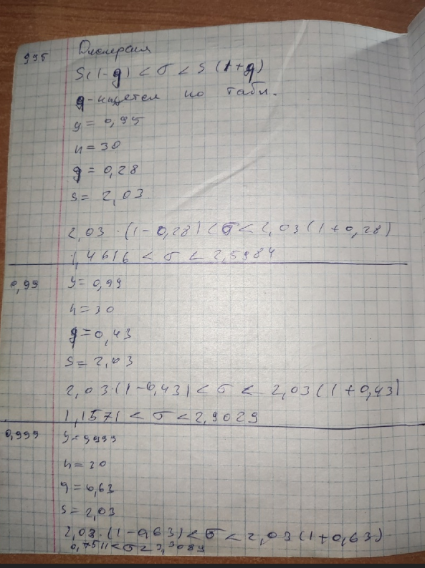
 |  |  |  |  |  | Частотный ряд
2.7 | 2.9 | 3.1 | 3.2 | 3.4 | 3.5 | 3.6 | 3.7 | 3.8 | 3.9 | 4 | 4.2 | 4.3 | 4.4 | 4.7 | xi
1 | 1 | 2 | 1 | 1 | 3 | 2 | 3 | 6 | 5 | 1 | 1 | 1 | 1 | 1 | ni

 |  | мода | 3.8

 |  | медиана | 3.8

 |  | Выб.среднее M(x) |  | 3.703

 |  | Дисперсия D(x) |  | 3.7

 |  | сумма xi | 55.4

 |  | абсолют отклонен. |  | 0.21
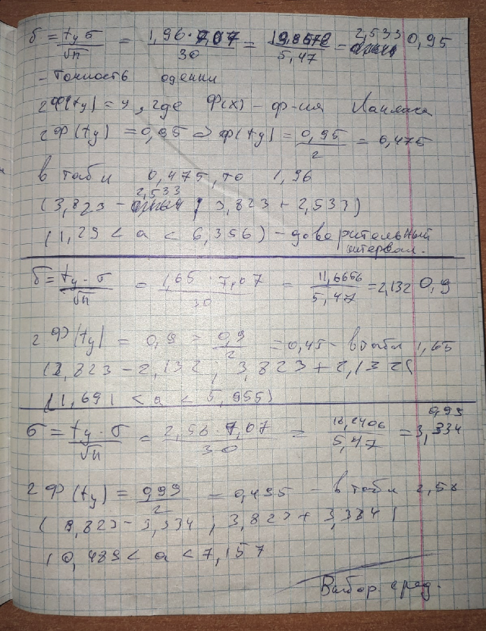

 |  | коэф. Вариации |  | 5.68

 |  | Выб.дисперия |  | 22.95

 |  | Размах | 2

 |  | Q(x) | 4.79

 |  | стандр.отклонение |  | 1.92

M(x)
точное | 0.9 |  |  | 0.95 |  |  | 0.99
 | (3,64<a<3,766) |  |  | (3,628<a<3,778) |  |  | (3,604<a<3,802)

грубое | 3.703

